UI
界面示意图 | 序号 | 名称 | 说明 | 需客户帮忙提供内容
 | 1 | 本金 | 用户当前拥有的金额，最多支持1000万 | 请根据贵方评估贵平台用户的虚拟货币拥有量，给予我方一个显示的上限数值 | 我平台1000赛豆等于1rmb，每次spin估计最少要200豆（具体需要在批量模拟后确认，当然我们也可以调整游戏参数来适配这个押注数额。），暂定玩家充值总上限为1000万赛豆。如果觉得数值过大的话，可以在此游戏中转换为100赛豆=1credit，但这样的缺点是，会造成有小数位，所以本质上其实数字所占总位数也没有变。
 | 2 | 消除清单列表 | 配对消除，技能消除与bonus消除时的明细
 |  |  | 该区域支持上下滚动拖动
 | 3 | 赢取奖金 | 实时计算出赢取的金额
 | 4 | 自动消除 | 点击后弹出【自动消除】操作界面 | 请给予我方此功能的官方定义名称。 | 弹出界面中话术是”自动消除“，官方定义名称为：自动消除
 | 5 | 游戏设置 | 游戏内帮助说明与音频开关入口
 | 6 | 游戏标题 | 游戏的标题 | 请提供确定的官方游戏名称。
 |  | 关卡名称 | 目前所处的关卡名称 | 请提供每个关卡的名称，详细可见原画需求部分内容
 | 7 | bonus2计量器 | 每次刷屏均会使其增长，当满时，有动画演示
 | 8 | 关卡构图 | 相应关卡，相应阶段的关卡构图
 |  | 关卡完成度示意 | 根据不同颜色展示关卡的完成度
 |  | 关卡级别示意 | 当前所处阶段的关卡级别示意
 | 9 | 手动开始按钮 | 根据选择的赌注进行一次开奖 | 请提供此功能的官方定义名称。 | 官方定义名称为：开始
 | 10 | 赌注选择 | 分为多档，展示3个，通过左右按钮调整 | 请提供赌注的档位数量 | 初步定为200,600,1000，1500，2000,4000，6000,8000，10000.(具体要根据批量模拟后的数值结果来最终确定，当然我们也可以调整游戏参数来适配这个押注数额）

自动消除示意图

游戏设置

风格 |  | 界面标题 | 设置
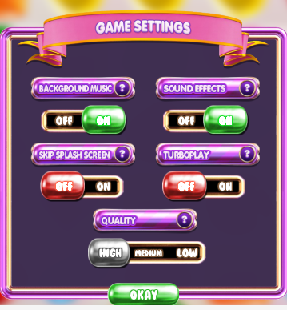
 |  | 内容1 | 音乐
 |  | 选项 | 开,关

 |  | 内容2 | 音效
 |  | 选项 | 开,关

 |  | 内容3 | 快速游戏
 |  | 选项 | 开,关

 |  | 内容4 | 画面质量
 |  | 选项 | 低，中，高

